tulos
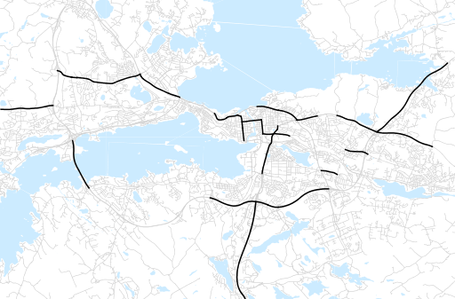
Otsikko | marraskuu 2018
Tilasto | liikennesuorite
Laskenta-aineisto | Kuukauden konstruoitu keskivuorokausiliikenne
Laskentajakso | 12.17 - 11.18
Viikonpäivät
Aikaväli
Vertailujakso

 | joulukuu-17 | tammikuu-18 | helmikuu-18 | maaliskuu-18 | huhtikuu-18 | toukokuu-18 | kesäkuu-18 | heinäkuu-18 | elokuu-18 | syyskuu-18 | lokakuu-18 | marraskuu-18
Liikennesuorite | 1,216,811 | 1,163,726 | 1,170,663 | 1,211,848 | 1,282,861 | 1,317,645 | 1,303,197 | 1,200,291 | 1,254,198 | 1,336,085 | 1,291,193 | 1,290,967

Kuukausiraportti

